工作表1
附件B4
SC26-1191462 校舍興建與修葺及設備購置 - 其他設備（教學設備及家具）（暑期）
子項目編號: M26-0005930201
子項目名稱: 更換小學部課室傢俱
報價內容
序號 | R code | 子項費用名稱 | 要求 | 位置 | 數 量 | 單位 | 單 價(MOP) | 金 額(MOP)
14.2.1.1 | R26-0005930220 | 92) 學生桌 | 款式及具體要求可參考圖1 | B-2-06(P1A課室) | 25 | 件
 |  |  |  | B-2-07(P1B課室) | 25
 |  |  |  | B-2-23(P1C課室) | 25
 |  |  | 款式及具體要求可參考圖2 | B-2-20(P3C課室) | 25
 |  |  |  | B-2-21(P3B課室) | 25
 |  |  |  | B-2-22(P3A課室) | 25
14.2.1.2 | R26-0005930225 | 93) 學生椅 | 款式及具體要求可參考圖1 | B-2-06(P1A課室) | 25 | 件
 |  |  |  | B-2-07(P1B課室) | 25
 |  |  |  | B-2-23(P1C課室) | 25
 |  |  | 款式及具體要求可參考圖2 | B-2-20(P3C課室) | 25
 |  |  |  | B-2-21(P3B課室) | 25
 |  |  |  | B-2-22(P3A課室) | 25
總價

附件
序 | 參考圖片 |  |  | 具體要求
圖1 | 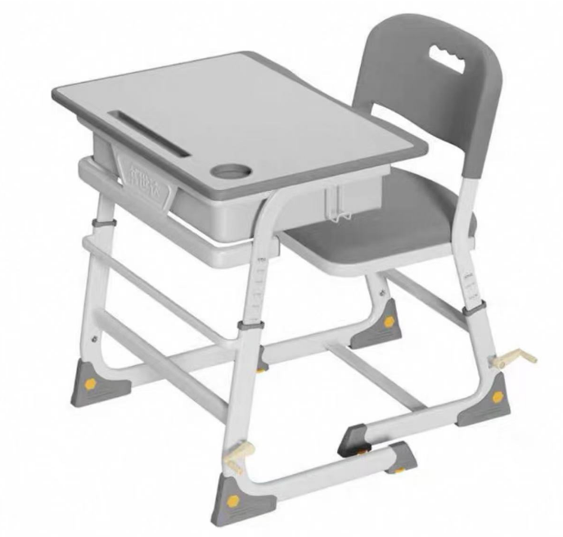 |  |  | 1.書桌及椅子可根據學生高度，調節高度。 2.課桌兩邊都有書包掛鈎及有抽屜。 3.桌面板材：高密度纖維板/塑膠。 4.尺寸：枱面大約 長60 x寬40CM， 枱面可升降範圍由40CM 至76CM或以上； 椅面-37x40CM，椅子可升降30~44cm； 可分檔位調較高度(手摇調較)，耐磨防滑腳墊。 5.需提供一年保養， 6.報價需包括棄置舊書桌及椅子、安裝和送貨到本校 的費用。 桌椅必須送到指定樓層課室並完成安裝。 7.報價以澳門元計算并請列明付款方式。 8.遞交椅桌整套的樣版，評標後可退還。 註:學生枱和椅的款式可以與圖1近似。
圖2 |  |  |  | 1.書桌及椅子可根據學生高度，調節高度。 2.課桌兩邊都有書包掛鈎及有抽屜。 3.桌面板材：高密度纖維板/塑膠。 4.尺寸：枱面大約 長60 x寬45CM， 枱面可升降範圍由60CM 至76CM或以上； 椅面-37x40CM，椅子可升降35~44cm； 可分檔位調較高度(手摇調較)，耐磨防滑腳墊。 5.需提供一年保養， 6.報價需包括棄置舊書桌及椅子、安裝和送貨到本校 的費用。 桌椅必須送到指定樓層課室並完成安裝。 7.報價以澳門元計算并請列明付款方式。 8.遞交椅桌整套的樣版，評標後可退還。 註:學生枱和椅的款式可以與圖2近似。

